Hoja1
 |  | EMOCIONES BÁSICAS |  |  | IRA
 | AU SUPERIORES
 |  |  |  |  | CODIGOS DE COMPORTAMIENTO
 |  |  | AU1
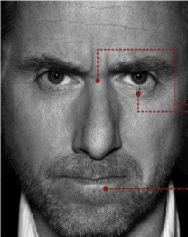
 |  |  |  |  |  |  |  | En el lenguaje corporal de manifiesta de la siguiente manera:
 |  | Elevamiento interior |  |  |  |  | AU4 | • Cejas bajas en el centro y contraídas al mismo tiempo.
 |  | de Cejas |  |  |  |  | AU4 | • Líneas verticales entre las cejas.
 |  |  |  |  |  |  | AU7 | . • Párpado inferior tenso ; puede estar levantado o no.
 |  |  |  |  |  |  | AU5 | • Párpado superior tenso, puede estar bajo o no por la acción de las cejas.
 |  |  |  | TRISTEZA |  |  | AU7 | . • Mirada dura en los ojos, que pueden parecer prominentes.
 |  |  |  |  |  |  | AU24 | • Labios en una de estas dos posiciones : continuamente apretados
 |  |  |  |  |  |  |  | con las comisuras rectas - levemente inflados
 |  |  | AU2L
 |  | Elevamiento exterior |  |  |  |  | AU 22 / AU 26 | o abiertos, tensos y en forma cuadrangular, como si gritaran.
 |  | de Cejas unilateral |  |  | Aus 4 + 7 + 24 + 54A + AD39 |  | AU10 | • Labio superior sube recto mostrando los dientes superiores
 |  |  |  |  |  |  | AD29 | • Apertura de boca con mandíbula hacia afuera (cara de gorila)
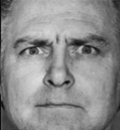
 |  |  |  |  |  |  |  | . • Las pupilas pueden estar dilatadas.
 |  |  |  |  |  |  | AU11 | . • Asentuación del pliegue nasolabial
 |  |  |  | JUICIO e |  |  | AD38 | . • Dilatación de las fosas nasales
 |  |  |  | INCREDULIDAD |  |  | AU22 | . • Labios en embudo
 |  |  |  |  |  |  | AU19 | . • Sacar la lengua, intensidad D o E
 |  |  | AU2 |  |  |  | AD31 | . • apretar mandíbula
 |  | Elevamiento exterior |  |  |  |  | AD39 | . • Contracción de las fosas nasales
 |  | de Cejas bilateral |  |  |  |  | AU17 | . • Elevación de la barbilla
 |  |  |  |  |  |  | AU23 | . • Labios Tensos horizontales apretados
 |  |  |  |  |  |  | AU54 | . • cabeza hacia abajo - mirada al frente
 |  |  |  |  | Aus 4 + 5 + 7 + 24
 |  |  |  | ASOMBRO | pupilas dilatadas
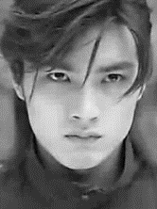
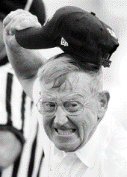

 |  |  |  |  |  |  |  |  |  |  | 4 + 5 +7 + 10 +16 + 11 +AD31
 |  |  | AU4 |  |  |  |  |  |  |  | Intensidad E
 |  | Fruncimiento de ceño |  |  |  |  | AU7 (Mirada furiosa)
 |  | sin fruncir la nariz |  |  |  |  | intensidad A
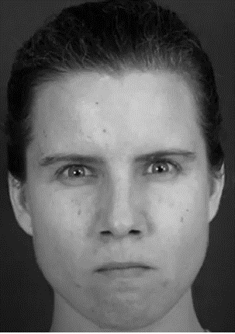

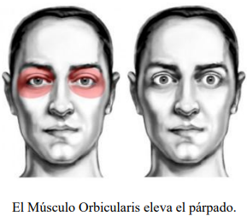
 |  |  |  | ATENCIÓN
 |  |  |  | ENOJO

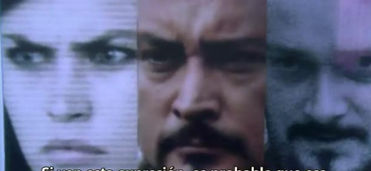
 |  |  |  |  | ATAQUE INMINENTE FRENTE A ESTAS MICROEXPRESIONES
 |  |  | AU5
 |  | Elevamiento de parpados superiores

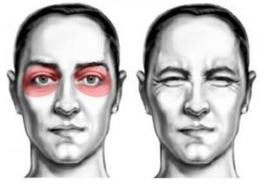
 |  |  |  | MIEDO |  |  |  |  |  |  | AU4 + AU5 + AU7 + AU17
 |  |  |  |  |  |  |  |  |  |  | AU23 + AD38
 |  |  | AU6

 |  | Elevamiento de pómulos
 |  | subir las mejillas de
 |  | abajo hacia arriba como |  |  | AU 4E + AU5E + AU7E + |  | AU4 + AU5 + AU7 +AD38 |  | AU4B + AU5D + AU7E+ AU11
 |  | si diera el sol de frente. |  |  | AD 38 + Pupilas dilatadas |  | AU24D + AU11D |  | AD38 + AU12A
 |  |  |  | ATENCION |  |  |  |  | (SONRISA SÁDICA)
 |  |  |  | CONCENTRACION |  |  |  |  | AU54
 |  |  |  | REFLEXION
 |  |  |  | interviene en | MIEDO
 |  | AU7 |  | ALEGRIA
 | Párpados inferiores tensos |  |  | TRISTEZA |  |  |  | En el lenguaje corporal se manifiesta de la siguiente manera:
 | (mirada furiosa) |  |  |  |  |  | AU1 + AU2 | • Cejas levantadas y contraídas al mismo tiempo.
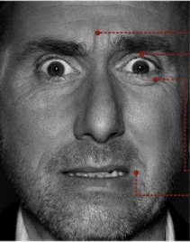
 | subida de mejillas leve |  |  |  |  |  | AU4 | • Las arrugas de la frente se sitúan en el centro y no extendidas por
 | como en AU6 |  |  |  |  |  |  | toda la frente.
 |  |  |  |  |  |  | AU5 | • Párpado superior levantado, mostrando la esclerótica, con el
 |  |  | MIRADA FURIOSA |  |  |  |  | párpado inferior en tensión y alzado.
 |  |  |  |  |  |  | AU25 | • Boca abierta
 |  |  |  |  |  |  | AU20 | • labios o tensos y ligeramente contraídos hacia atrás.
 |  |  |  |  |  |  | AU20 | • labios entreabiertos con comisuras hacia abajo y tensos.
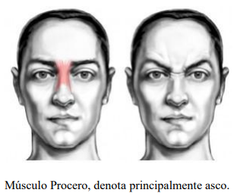
 |  |  | AU9 |  |  |  | AU16 | • contracción de la mandíbula
 |  | Fruncimiento de nariz |  |  |  |  | AU21 | • Músculos de la garganta tensos
 |  | levantamiento de las |  |  |  |  | BC40 | • Frente a un estímulo respiración rápida y breve por la boca o nariz
 |  | fosas nasales por la |  |  | AU4 + AU5 + AU7 + AU25 |  | BC80 | • tragar
 |  | contraccion del procero |  |  | AU20 |  |  | EL MIEDO ES FÁCIL DE DISTINGUIR DEBIDO A QUE LAS PUPILAS
 |  |  |  |  |  |  |  | DEJAN AL DESCUBIERTO EL IRIS EN SU PARTE DE ARRIBA
 |  |  |  | ASCO |  |  |  | (Lo blanco del ojo)
 |  |  |  |  |  |  |  | EL LEVANTAMIENTO DE LAS CEJAS ES SIMÉTRICO.
 |  |  |  |  |  |  |  | EL ESTIRAMIENTO DE LA BOCA ES INCONSCIENTE.
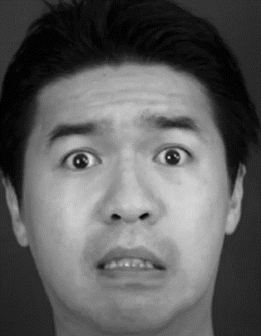
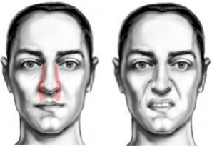
 |  |  | AU10
 |  | labio superior sube recto
 |  | hacia arriba
 |  | la arruga lateral sube un
 |  | poco hacia arriba
 |  | Intensidad suprema
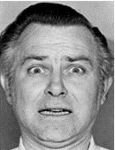
Musculo elevador comun interno |  | puede sapar los labios |  | DESCONTENTO
 |  | Mostrando los dientes superiores |  | DESCONSUELO
 |  |  |  | DESAGRADO
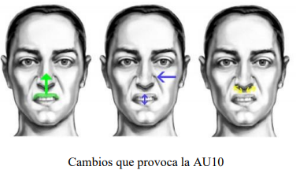
 |  |  |  | ASCO junto con la AU9

 |  |  |  |  | AU1 + AU2 + AU4 + AU5
 |  |  |  |  | AU20 + AU25 + AU16

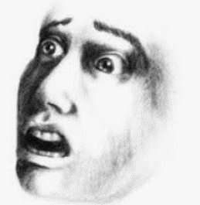

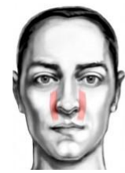
 |  |  | AU11
 |  | Asentacion del pliegue |  |  |  |  | AU1 + AU2 + AU4 +AU5 + AU25
 |  | Nasonabial |  |  |  |  | AU20 + AU21

 |  |  |  | AGRESIVIDAD
 |  |  |  | FEROCIDAD
Musculo Canino

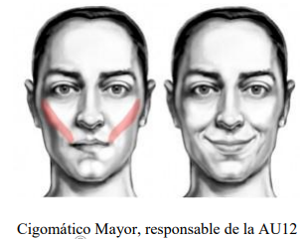
 |  |  |  |  |  |  |  |  |  |  | AU1 + AU5 + AU25 + AU16
 |  |  | AU12
 |  | Elevación de las comisuras
 |  | del labio (Bilateral)
 |  | los labios forman la letra U

 |  |  |  | ALEGRIA

 |  |  | AU13 |  | SORPRESA
 |  | Elevamiento del cigomático
 |  | Menor sin apertura de boca
 |  | subida e inflamiento de |  |  |  |  | En el lenguaje corporal se manifiesta de la siguiente manera:
 |  | carrillos. |  |  |  | AU2 | • Cejas levantadas, colocándose curvas y elevadas.
 |  | (Miserable smile) |  |  |  | AU25 | • Boca semiabierta o abierta
Cigomatico Menor |  | Los labios forman la letra V |  | SONRISA SOCIAL |  | AU 1 + 2 | • Arrugas horizontales en la frente.
 |  |  |  | FINGIDA |  | AU5 | • Párpados abiertos, párpado superior levantado
 |  |  |  | A12 + AU25 ALEGRIA |  |  | • Párpado inferior bajado, el blanco del ojo puede verse por encima del iris
 |  |  |  |  |  | AU26 | • La mandíbula cae abierta, de modo que los labios y los dientes
 |  |  | AU14 |  |  |  | quedan separados (no hay estiramiento de la boca)
 |  | Contracción de los labios |  |  |  | AU4 | • Las arrugas de la frente se sitúan en el centro y no extendidas
 |  | con Hoyuelos |  |  |  |  | por toda la frente.
 |  | Tensión Horizontal |  |  |  | AU1 | • Alzamiento del borde exterior de las cejas
 |  | unilateral; puede pensar que |  |  |  | AU21 | • Arrugas en la zona del cuello
 |  | eres un idiota. |  |  |  | AD39 | .• Contracción de las fosas nasales
 |  |  |  | DESPRECIO L |  | AD38 | .• Dilatación de las fosas nasales
Cigomatico Menor |  |  |  | DOBLE DESPRECIO
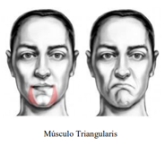
 |  |  |  | RECHAZO
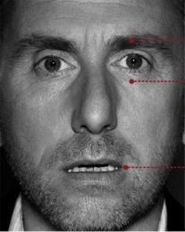

 |  |  | AU15
 |  | Contracción de los labios
 |  | hacia abajo sin subir la
 |  | barbilla
 |  | Aparece una arruga horizontal
"el músculo del desprecio" |  | bajo el labio. |  | ABATIMIENTO
 |  |  |  | TRISTEZA

 |  |  | AU17
 |  | Contracción de los labios
 |  | hacia abajo subiendo la
 |  | Barbilla
 |  | afinamiento de los labios
 |  | la suba de la barbilla |  |  |  |  | AU2 + AU5 + AU25 + AU26+ AU4
Musculo | Musculo | empuja al labio inferior y |  | INCREDULIDAD
Triangularis | Mentalis | este a su vez hace que salga |  | NO CREE EN LO
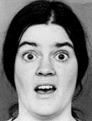
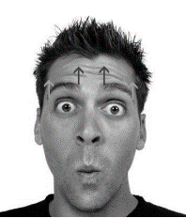
 |  | un poco para arriba el labio |  | QUE SE DICE
 |  | superior

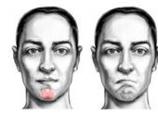
 |  |  | AU16
 |  | Depresor del labio inferior
 |  | Generalmente vinculada con
 |  | la AU25
 |  | Baja el labio hasta mostrar
 |  | los dientes.
Musculo | Mentalis | si existe cierta breve inspiración |  | ASOCIADA
 |  | nasal o bucal se puede vincular |  | al MIEDO
 |  | con el miero |  | o TEMOR

 |  |  | AU18
 |  | Contracción de labios
 |  | (Forma de puchero) |  |  | AU1 + AU2 + AU4 + AD38 + AU25 |  |  |  |  | AU1 + AU2 + AU5 + AD39
 |  | labios hacia afuera. |  |  | AU21 |  |  |  |  | AU18
 |  | Algo que se piensa pero existe
 |  | inhibición
 |  |  |  | INHIBICION
Orbicular

 |  |  | AD19
 |  | Sacar la lengua
 |  | En intensidad leve: ANSIEDAD
 |  | Frente a estímulos agresivos:
 |  | ENOJO CONTROLADO

 |  |  | AU20
 |  | Tira hacia atrás la comisura de los labios
 |  | sin subir ni bajar la comisura de los labios
 |  | (músculo de la ironía- Cigomático)
 |  | Se da con otras AU

 |  |  |  | APRENSIÓN
 |  |  |  | IRONIA
 |  |  |  | INCREDULIDAD

 |  |  | AU21
 |  | Arrugas y protuberancias en la zona del
 |  | cuello

 |  |  |  | Asociada al
 |  |  |  | MIEDO CONTROLADO

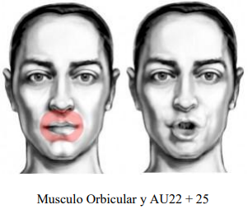
 |  |  | AU22
 |  | Labios en embudo.
 |  | Se exponen los dientes siempre. En casos
 |  | los dientes de abajo y las encías
 |  | Si va acompañado de la dilatación de las
 |  | fosas nasales está asociada a la IRA
 |  |  |  | IRA +

 |  |  | AU23
 |  | Consiste en apretar los labios afinándolos
 |  | La parte roja de los labios es apenas
 |  | visible.
 |  | Como apretar hacia adentro enrrollándolos
 |  | un poco
Orbicular |  |  |  | CONTROL DE IRA

 |  |  | AU24
 |  | Presiona los labios juntos, pero sin subir
 |  | la barbilla (AU17)
 |  | Aparecen protuberancias debajo de ambos
 |  | labios
 |  | LA AU24 muestra la parte carnosa de los
orbicular |  | labios |  | REFLEXION
 |  |  |  | ANTES DE LA
 |  |  |  | ACCION

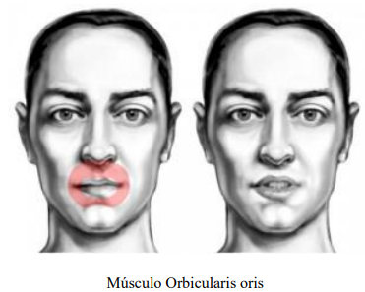
 |  |  | AU25
 |  | Consiste en separar los labios (la zona
 |  | carnosa) No confundir con AU10 (Levatar
 |  | los labios hacia arriba o AU16 (los labios
 |  | hacia abajo

 |  |  |  | No Asociada a emoción en particular.

 |  |  | AU26
 |  | Separar los labios con caida de mandíbula

 |  | densidad baja: |  | INCREDULIDAD / SORPRESA
 |  | tensión en alta densidad; |  | DISGUSTO EXTREMO
 |  | tensión en alta densidad; |  | AGRESIVIDAD

 |  |  | AU27
 |  | Abrir la boca
 |  | al gritar o bostezar
 |  | se usan los músculos masticadores

 |  |  | AU28
 |  | Succión de Labios
 |  | Siempre es bilateral
 |  | Estira la piel sobre y bajo los labios.

 |  |  |  | OCULTAMIENTO DE VERDAD
 |  |  |  | ALGO QUE SABE Y OCULTA

 | AD - NO TIENEN REFERENTE MUSCULAR COMPLETO

 |  |  | AD29
 |  | Sacar la mandíbula
 |  | la barbilla tambien sale hacia el frente
 |  | Los dientes de abajo quedan por sobre
 |  | los de arriba aunque no tienen porqué verse
 |  | ya que si se ven actuarán otras AU (25,26,27)
 |  | por ejemplo
 |  | Baja intensidad |  | DUDA
 |  | Alta intensidad |  | FEROCIDAD/RECHAZO

 |  | AD30
 | Mover la mandíbula a ambos lados
 | la barbilla tambien sale hacia el frente
 | Los dientes de abajo quedan por sobre
 | los de arriba aunque no tienen porqué verse
 | ya que si se ven actuarán otras AU (25,26,27)
 | por ejemplo |  |  | DUDA

 |  | AD31
 | Apretar la mandíbula (ver protuberancia)

 |  |  | ANSIEDAD
 |  |  | TENSION
 |  |  | INCOMODIDAD
 |  |  | IRA REPRIMIDA

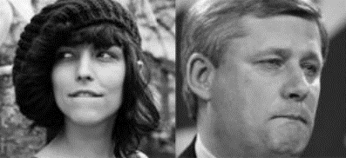
 |  | AD32
 | Morderse los laabios

 |  | SEDUCCION
 |  | ANSIEDAD
 |  | MIEDO
 |  | TENSION

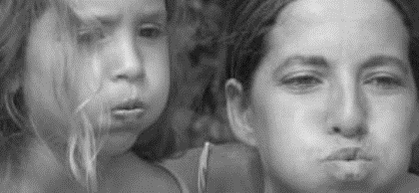
 |  | AD33
 | Soplar

Si los mofletes no se hinchan, catalogarlo
como AU18, 22 o 23, según corresponda
 |  | ALIVIO
 |  | FASTIDIO

 |  | AD34 | Asociado a
 | Hinchar sin soplar |  | DESCONCIERTO
 | Mismo que la anterior pero reteniendo el aire |  | DESACUERDO
 |  |  | algo inesperado.

 |  | AD35
 | pómulos hacia adentro
 | (Boca de pato)

 | las mejillas son absorbidas hacia dentro,
 | provocando una depresión en ellas
 | y la mandíbula es bajada, para que las mejillas |  |  | Asociado a
 | quepan dentro de la cavidad oral. Se no pone ―cara de pato |  |  | CREATIVIDAD

 |  | AD36
 | Bulto
 | La lengua se deja entrever hacia un costado
 | Si es a la izquierda es una reacción emocional
 | Es una variante reactiva
 | silencio atemporal en busca de respuesta
 | , lo contrario que la AD35 |  |  | Asociada a
 |  |  |  | Busqueda de
 |  |  |  | o falta de
 |  |  |  | respuesta

 |  | AD37
 | Repasar los labios |  | ANSIEDAD
 | No confundir con AU19 |  | IRA
 | Asociado a |  | ENCUBRIMIENTO

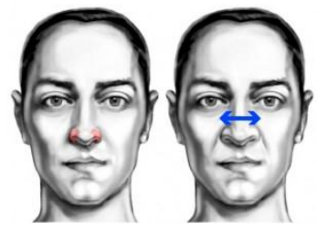
 |  |  | AD38 | Asociado a
 |  | DILATACIÓN DE LAS FOSAS NASALES |  | IRA
 |  | Consiste en tirar de los cartílagos de las fosas |  | AGRESIVIDAD
 |  | nasales hacia los lados (y un poco hacia arriba) |  | FEROCIDAD
 |  | haciendo que estas de dilaten.
 |  | los agujeros de la nariz se hacen mas anchos
Nostril Dilator
Nostril compressor

 |  | AD39 |  | DESCONFIANZA
 | CONTRACCIÓN DE LAS FOSAS NASALES |  |  | DESAPROBACIÓN
 | tiramos hacia abajo (y un poco hacia adentro)
 | haciendo que las fosas nasales se compriman
 | dejando los agujeros de la nariz más estrechos

 |  | AU40 |  | Si es rápida asociada al
 | ASPIRAR |  |  | MIEDO

 |  | AU43 | ABATIMIENTO FISICO O
 | CIERRE DE OJOS |  | MENTAL
 | cerrar los dos ojos a la vez, pero sin tensión |  | PLACER
 | en los párpados (AU7) |  | DOLOR
 | Ojos semicerrados |  | AISLAMIENTO
 | Cuando el párpado superior esté levemente
 | bajo se puede catalogar como intensidad A

 |  | AU45 | Asociado a
 | PARPADEO |  | MENTIRA
 | Si los ojos permanecen cerrados más de medio |  | NERVIOSISMO
 | segundo, habría que marcarlo como AU43 "E" |  | MIEDO
 | (cierre de ojos máximo)
 | El parpadeo puede ser unilateral
 | Si frente a varias preguntas, el sujeto parpadea
 | considerablemente mas veces , es indicio de
 | MENTIRA o NERVIOSISMO
 | La AU45 es la única AU que no tiene intensidad
 | ya que no hay presión de los párpados
 | y el ojo siempre se cierra
 | presión en el parpadeo suele indicar debilidades
 | o desequilibrios psicológicos
 | en ese caso la intensidad se realiza a través
 | de las AU6 o AU7.

 |  | AU46
 | GUIÑO
 | Al igual que las AU43 y AU45
 | se pueden mezclar con otras AUs que
 | Ojo cerrado pero relajado
 | en alta densidad el guiño puede marcarse
 | como AU46 + AU6, tensión al cierre. |  | SEDUCCIÓIN
 | (aparecen las patas de gallo) |  | COMPLICIDAD
 | también posiblemente AU7

 |  | AU51 | ESCUCHA ACTIVA
 | CABEZA GIRADA HACIA LA IZQUIERDA |  | EVALUACIÓN
 |  | AU52 | EVASIÓN (Ojos no al
 | CABEZA GIRADA HACIA LA DERECHA |  | frente)
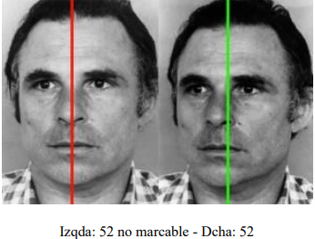

 | Si el sujeto tiene la cabeza un poco girada
 | pero sus ojos miran al frente, Es marcable como AU51 o AU52
 | la nariz y los labios quedan absolutamente asimétricos

Mentón en alza

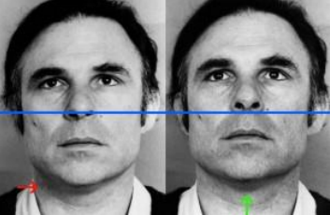
 |  | AU53
 | CABEZA HACIA ARRIBA

Si los ojos permanecen al frente se asigna a

 |  | SUPERIORIDAD
 |  | SOBERBIA
 |  | PETULANCIA

 |  |  | AU54
 |  | CABEZA HACIA ABAJO
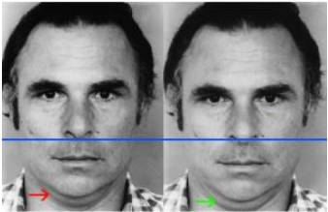
Marcada por el mentón hacia abajo
papada marcada
Sagún la posición de los ojos se asigna a:
AU54 + ojos al frente
AU54 + ojos abajo y a la izquierda
AU54 + ambos ojos hacia abajo
AU54 + ambos ojos hacia abajo y a la derecha

EVALUACIÓN | REFLEXIÓN | SUMISIÓN | VERGÛENZA | SUMISIÓN

POSICIONES DE |  |  | AU55
CABEZA |  | CABEZA INCLINADA HACIA LA IZQUIERDA
 |  |  | AU56
 |  | CABEZA INCLINADA HACIA LA DERECHA
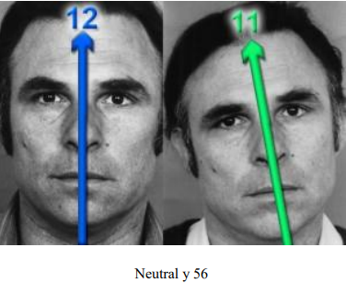
Si en lugar de la cabeza, lo que está inclinado
es el hombro o el torso derecho
la cabeza se ladeará también en el sentido opuesto
ya que la cabeza trata de equilibrarse, no es un
movimiento consciente.
sin embargo, si el ladeo de la cabeza va en
concordancia con el ladeo del hombro o torso
sí que habría que marcarla.
55 y 56 son posiciones de la cabeza, no mov. de la cabeza
Esto es, sería si alguien adopta esa postura |  |  | y te habla (o escucha) de esa manera

MOVIMIENTOS |  |  | M55
DE CABEZA |  | CABECEO HACIA LA IZQUIERDA
 |  |  | M66
 |  | CABECEO HACIA LA DERECHA
 |  | Estos códigos son muy significativos cuando se acompañan
 |  | por la AU14 (Dimpler / Hoyuelo) y
 |  | ayudan en la interpretación de la emoción

POSTURAS DE |  |  | FACS 57
CABEZA |  | CABEZA HACIA ADELANTE
 |  |  | FACS 58
 |  | CABEZA HACIA ATRÁS
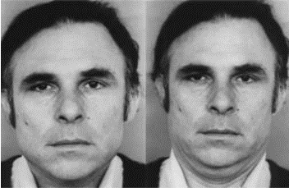
tener en cuenta, que cuando echamos la cabeza hacia delante
también la bajamos un poco
lo que nos puede ayudar a determinar la 57
y con la 58 ocurre lo contrario, al replegar el cuello hacia atrás
vemos la cabeza un tanto subida.
No son movimientos, son posturas
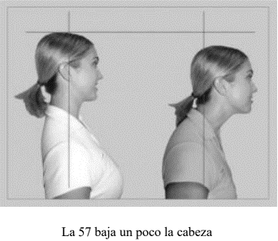

MOVIMIENTOS |  |  | M57, M58 , M59, M60
DE CABEZA |  | Estas AUs son significativas, cuando van acompañadas por
 |  | la combinación de AUS 17+24 y estas ayudan a su interpretación
 |  | Estas AUs se refieren a movimientos de la cabeza.
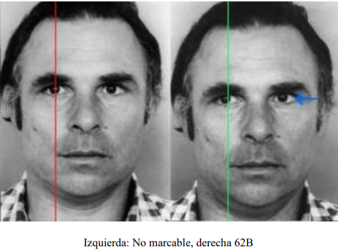
ACCESOS OCULARES

 | M57
TIRÓN DE CABEZA HACIA ADELANTE
(Y luego vuelta a su estado natural)
 | M58
TIRÓN DE CABEZA HACIA ATRÁS
(Y luego vuelta a su estado natural)

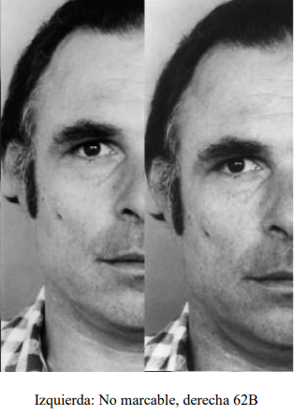
 | M59
ASENTIR, DECIR SI CON LA CABEZA
 | M60
NEGACIÓN. DECIR NO CON LA CABEZA

 | AU61
OJOS MIRAN A LA IZQUIERDA
 | AU62
OJOS MIRAN A LA DERECHA

AU61 Y AU62 indican que el sujeto se encuentra en
el campo auditivo
AU61 - auditivo recordado
AU62 - auditivo construido

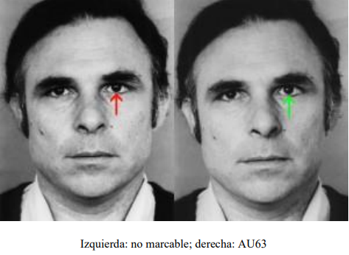
MOVIMIENTOS
OCULARES

 | M61
VISTAZO A LA IZQUIERDA
 | M62
VISTAZO A LA DERECHA

 | AU63
OJOS MIRAN HACIA ARRIBA
Cuando los ojos miran hacia arriba el sujeto se
encuentra en el campo visual
Mirada hacia arriba y a la izquierda = imágenes recordadas
Mirada hacia arriba y a la derecha = imágenes construidas.
Una afirmación mirando hacia arriba y a la derecha puede
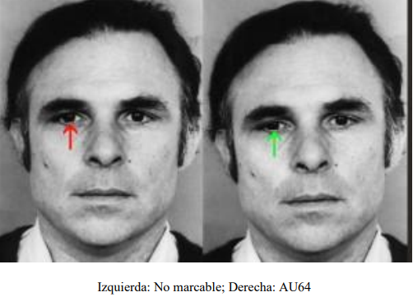
significar mentira.

 | AU64
OJOS MIRAN HACIA ABAJO
Cuando los ojos miran hacia arriba el sujeto se
encuentra en el campo emocional
Mirada hacia abajo y a la izquierda = Diálogo interno
Mirada hacia abajo y a la derecha = acceso emocional

Si la cabeza está alta (AU53):
Marcar AU64, si los ojos permanecen mirando en linea recta
o estan claramente bajos.
No marcar los ojos si están en el mismo ángulo que la cabeza
Si la cabeza está levemente levantada, aunque no puedas marcarla
como AU53 (cabeza alta),
debes tener en cuenta ese pequeño ángulo de inclinación
a la hora de marcar los ojos.

Si la cabeza está baja (AU54):
Si la AU63 está en los límites de lo marcable, pero la cabeza está baja
marcarla como AU63

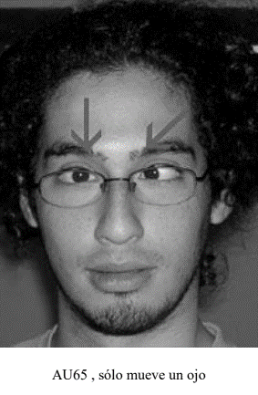
 |  |  | AU65
 |  | CRUZAR UN OJO

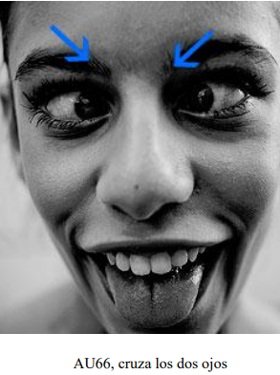
 |  |  | AU66
 |  | BIZQUEAR (OJOS CRUZADOS)

MOVIMIENTO DE OJOS |  |  | M68
 |  | Los ojos miran primero hacia arriba y luego hacia un lado
 |  | en un movimiento continuo, sin pausas
 |  | para luego volver a mirar al centro
 |  | cuando comienza a hacer la AU14 (Hoyuelo)
 |  | los ojos se desplazan como hemos dicho antes.

 |  |  | M69
 |  | miran hacia otra persona en la conversación para luego
 |  | efectuar una | AU14 o las Aus 4,5 y 7 (solas o en combinación)

 |  |  | AU69
 |  | Clavar la mirada en el que te habla.
 |  | En esta AU, ocurren las AUs 4, 5 o 7, (solas o en combinación)

